Parameter Estimation
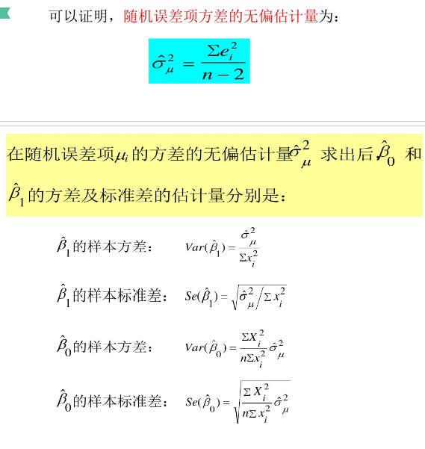
一元线性回归模型的参数估计
一元线性回归模型的参数估计方法包括：最小二乘法、最大似然法、矩估计等。

1. 最小二乘法
最小二乘法的机理是使被解释变量的估计值与其实际观测值之差的平方和最小而得到参数估计值。
被解释变量与其估计值之差的平方和可以表示为

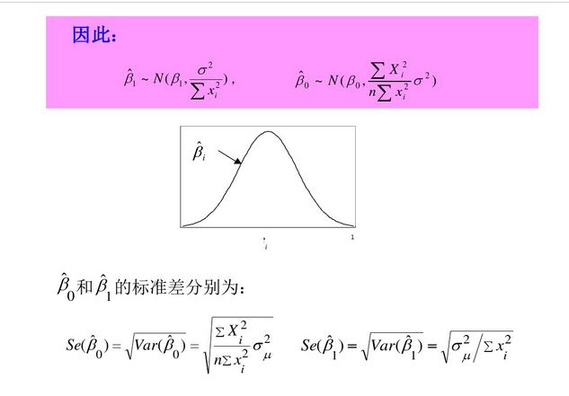
2. 最大似然法
对于观测值{（Xi，Yi）：i=1,2,…,n}，由于Yi服从如下的正态分布：

因为Yi是相互独立的，所以Y的所有样本观测值的联合概率，也即似然函数为

由于似然函数的最大化与似然函数对数的最大化是等价的，所以取对数似然函数如下

上式等价于对下式求最小值：

可见，在满足一系列基本假设的情况下，模型结构参数的最大似然估计量与普通最小二乘估计量是相同的

3. 矩估计
正规方程组也可以通过矩估计的思想来导出。一元线性回归模型有如下假设条件：

相应的样本矩条件可写成

由于1/n不影响方程组的解，所以矩估计与普通最小二乘方法等价。

随机干扰项mui的方差sigma2的估计

在估计的参数（常数项和自变量的系数）的方差表达式中，都含有随机干扰项的方差sigma2。由于随机干扰项的方差实际上是未知的，因此参数的方差实际上无法计算，这就需要对其进行估计。由于随机干扰项不可观测，只能从随机干扰项的估计（残差）来对总体方差进行估计。（参考：李子奈，计量经济学）可以证明：
（1）总体方差sigma2的最小二乘估计量为：

（2）总体方差sigma2的最大似然估计量为：

（3）总体方差sigma2的矩估计量为：

以上三种总体方差sigma2的估计量都具有一致性，但最大似然估计法和矩估计法不具有无偏性。

引入随机干扰项的原因
（1） 代表未知的影响因素
（2） 代表残缺数据。虽然认识到该因素对被解释变量有显著影响，但无法获取数据。
（3） 代表众多细小影响因素。认识到该因素对被解释变量有影响，也可以获取数据，但由于影响不明显，在简洁性原则下，省略该因素。
（4） 代表数据观测误差。认识到该因素对被解释变量有影响，也可以获取数据，并纳入模型中，但获取的数据存在测量误差。
（5） 代表模型设定误差。设定的模型函数与真实的模型有偏差。
（6） 变量的内在随机性。
原生随机误差：包含假设（3）、（6）
衍生随机误差：包含（1）、（2）、（4）、（5）

BLUE
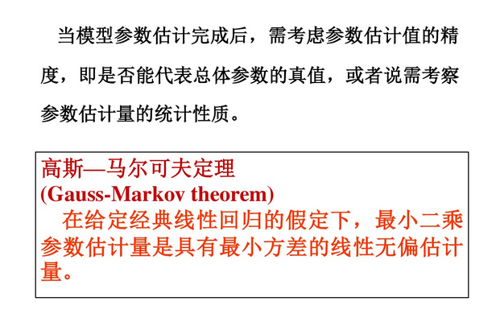

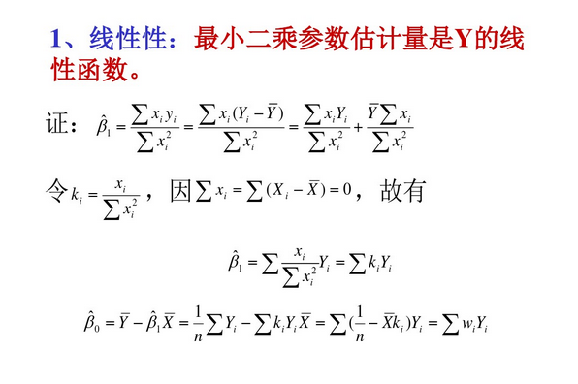

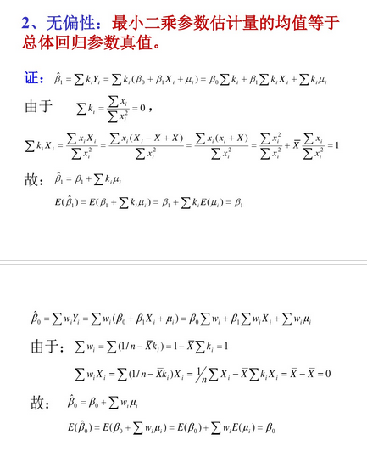

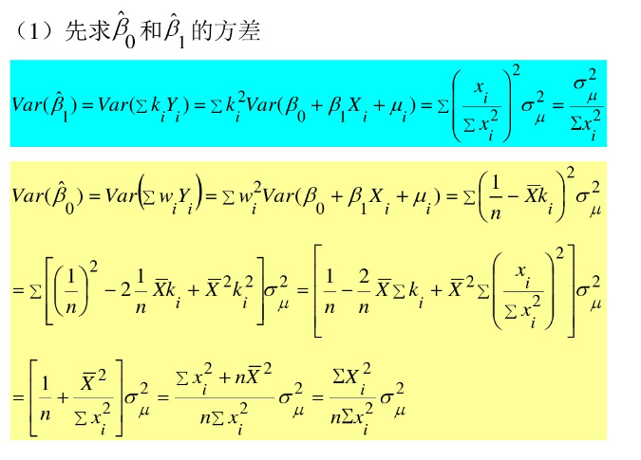

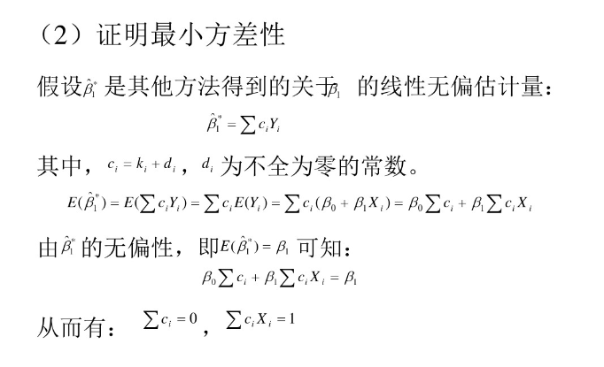

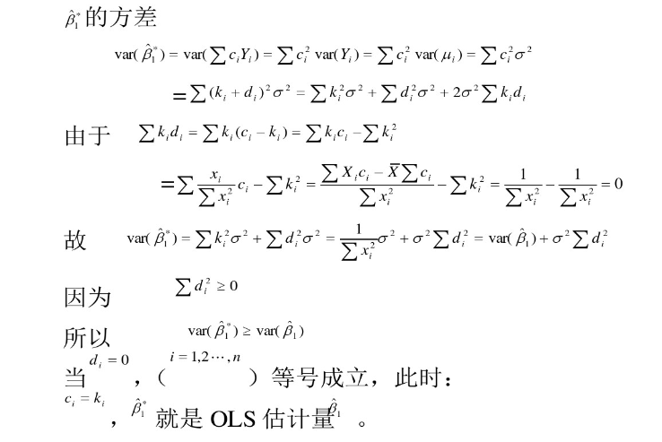

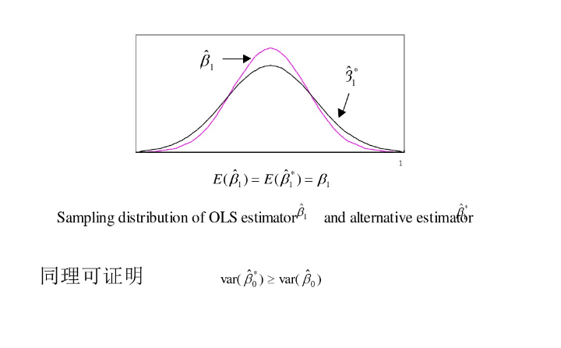

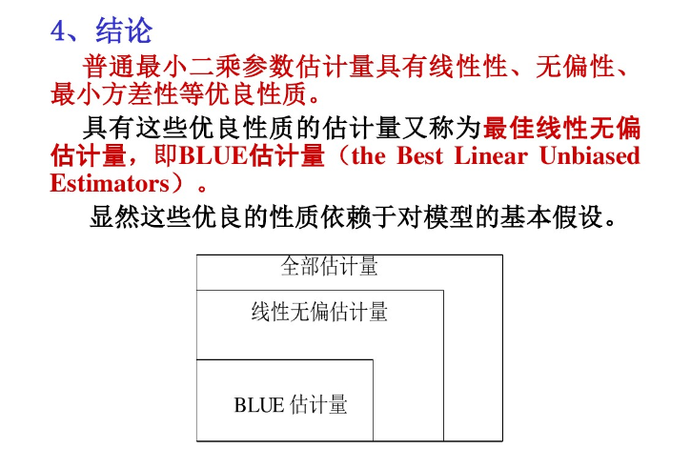

CostFunc(LeastSquares)
最小二乘估计量的统计性质
考察总体的估计量，可从如下几个方面考察其优劣性：
（1）线性性，即它是否是另一个随机变量的线性函数；
（2）无偏性，即它的均值或期望是否等于总体的真实值；
（3）有效值，即它是否在所有线性无偏估计量中具有最小方差；
（4）渐进无偏性，即样本容量趋于无穷大时，它的均值序列是否趋于总体真值；
（5）一致性，即样本容量趋于无穷大时，它是否依概率收敛于总体的真值；
（6）渐进有效性，即样本容量趋于无穷大时，它在所有的一致估计量中是否具有最小的渐进方差。
这里，前三个准则也称作估计量的有限样本性质或小样本性质（small-sample properties）,因为一旦某估计量具有该性质，它是不以样本的大小而改变的。拥有这类性质的估计量称为最佳线性无偏估计量（Best Linear Unbiased Estimator，BLUE）。
当然，在有限样本情形下，有时很难找到最佳线性无偏估计量，这时就需要考察样本容量无限增大时估计量的渐进性质。
后三个准则称为估计量的无限样本性质或大样本渐进性质（large-sample asymptotic properties）。如果有限样本情况下不能满足估计的准则，则应扩大样本容量，考虑参数估计量的大样本性质。
需要说明的是，从估计量统计性质的角度看，无偏性与有效性是小样本性质中最为重要的两个性质，线性性并不是必须的；而在大样本性质中，由于问题较为复杂，人们更多地关注一致性。普通最小二乘法具有线性性、无偏性和有效性，是最佳线性无偏估计量，这就是著名的高斯-马尔科夫定理（Gauss-Markov theorem）。

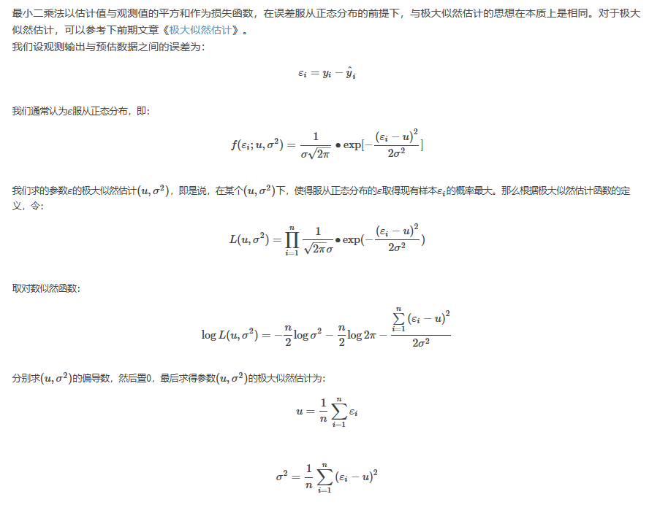

我们在线性回归中要求得最佳拟合直线yˆi=θ0+θ1∙xi，实质上是求预估值yˆi与观测值yi之间的误差εi最小（最好是没有误差）的情况下θ的值。而前面提到过，ε是服从参数(u,σ2)的正态分布，那最好是均值u和方差σ趋近于0或越小越好。即:
u=1n∑i=1nεi=1n∑i=1n(yi−yˆi)趋近于0或越小越好
σ2=1n∑i=1n(εi−u)2=1n∑i=1n(yi−yˆi−u)2≈1n∑i=1n(yi−yˆi)2趋近于0或越小越好。
而这与最前面构建的平方形式损失函数本质上是等价的。

Optimization Approach
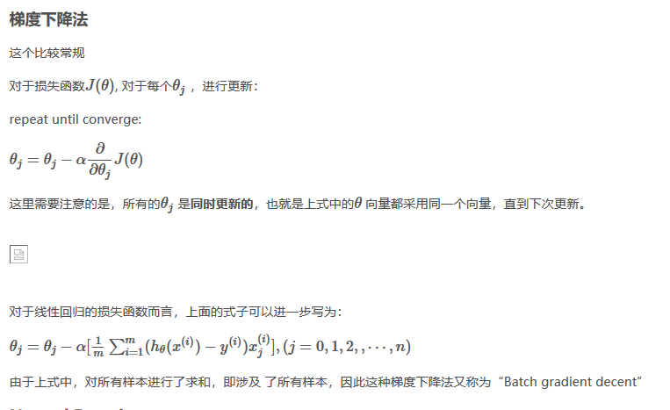
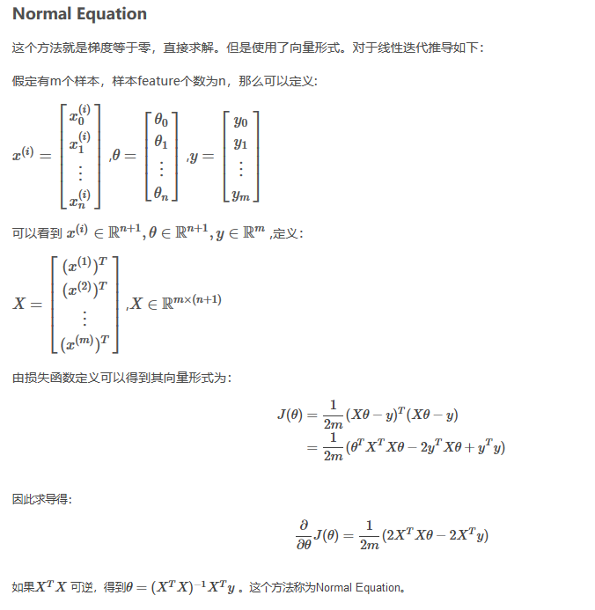
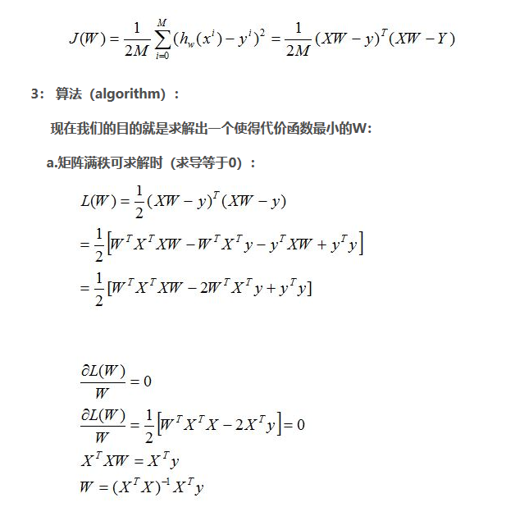
从他们的时间复杂度可以看出，当n比较大时，用梯度下降法时间上更有优势。
这里的大，吴恩达给出的建议是，当n < 10000时，可以考虑Normal Equation，当n >10000时，使用梯度下降更好。

Significant Test
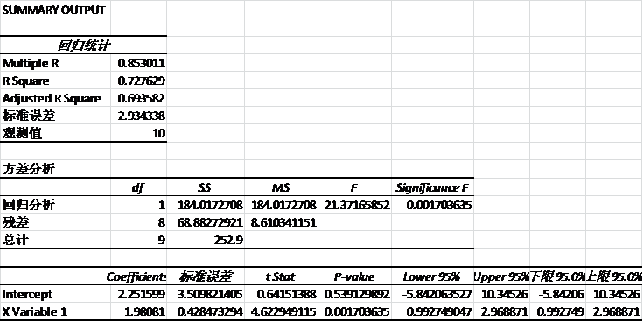
2、T检验
T检验是对各个回归系数的检验，绝对值越大，sig就越小，sig代表t检验的显著性，在统计学上，sig<0.05一般被认为是系数检验显著，显著的意思就是你的回归系数的绝对值显著大于0，表明自变量可以有效预测因变量的变异，做出这个结论你有5%的可能会犯错误，即有95%的把握结论正确。
3、F检验
F检验是对所有回归系数的检验，代表你进行回归的所有自变量的回归系数的一个总体检验，如果sig<0.05,说明至少有一个自变量能够有效预测因变量，这个在写数据分析结果时一般可以写出。
F检验和R平方同向变化，当R方=0时F=0；
当R方越大，F值也就越大
当R方=1时，F为无穷大。
F检验是所有回归系数的总显著性的度量也是R方的显著性检验，即检验回归系数为0 等价于R方为0，也就是在计算R方后，就不必做F检验。
另外对于一元线性回归，F检验等价于T检验，因为回归系数只有一个。

变量的显著性检验

变量的显著性检验的目的：剔除回归系数中不显著的解释变量（也就是X），使得模型更简洁。在一元线性模型中，我们只有有一个自变量X，就是要判断X对Y是否有显著性的影响；多元线性回归中，验证每个Xi自身是否真的对Y有显著的影响，不显著的就应该从模型去掉。

变量的显著性检验的思想：用的是纯数理统计中的假设检验的思想。对Xi参数的实际值做一个假设，然后在这个假设成立的情况下，利用已知的样本信息构造一个符合一定分布的（如正态分布、T分布和F分布）的统计量，然后从理论上计算得到这个统计量的概率，如果概率很低（5%以下），根据“小概率事件在一次实验中不可能发生”的统计学基本原理，现在居然发生了！（因为我们的统计量就是根据已知的样本算出来的，这些已知样本就是一次实验）肯定是最开始的假设有问题，所以就可以拒绝最开始的假设，如果概率不低，那就说明假设没问题。

其实涉及到数理统计的内容，真的比较难一句话说清楚，我举个不恰当的例子吧：比如有一个口袋里面装了黑白两种颜色的球一共20个，然后你想知道黑白球数量是否一致，那么如果用假设检验的思路就是这样做：首先假设黑白数量一样，然后随机抽取10个球，但是发现10个都是白的，如果最开始假设黑白数量一样是正确的，那么一下抽到10个白的的概率是很小的，但是这么小概率的事情居然发生了，所以我们有理由相信假设错误，黑白的数量应该是不一样的……

总之，对于所有的回归模型的软件，最终给出的结果都会有参数的显著性检验，忽略掉难懂的数学，我们只需要理解如下几个结论：

T检验用于对某一个自变量Xi对于Y的线性显著性，如果某一个Xi不显著，意味着可以从模型中剔除这个变量，使得模型更简洁。

F检验用于对所有的自变量X在整体上看对于Y的线性显著性

T检验的结果看P-value，F检验看Significant F值，一般要小于0.05，越小越显著（这个0.05其实是显著性水平，是人为设定的，如果比较严格，可以定成0.01，但是也会带来其他一些问题，不细说了）

下图是用EXCEL对广告费和销售额的例子做的回归分析的结果（EXCEL真心是个很强大的工具，用的出神入化一样可以变成超神），可以看出F检验是显著的（Significance F为0.0017），变量X的T检验是显著的（P-value为0.0017），这俩完全一样也好理解，因为我们是一元回归，只有一个自变量X。

用Excel做线性回归分析

还有一点是intercept（截距,也就是Y=aX+b中的那个b）的T检验没有通过，是不显著的，一般来说，只要F检验和关键变量的T检验通过了，模型的预测能力就是OK的。

Regularization
过拟合和正则化

欠拟合（under-fitting, high bias）：模型没有很好地捕捉数据特征，不能很好地拟合数据

过拟合（over-fitting, high varience) ：

过拟合的表现：对于训练集，预测非常准确，对于新数据预测很差，也就是泛化能力差（generalize）。

如何避免过拟合，有两种方式：

减少特征维度，有两种方法：
手动选择特征
通过模型选择

缺点：损失了部分信息

正则化（regularization）：保留所有特征，但是减小参数θ

的值，对于具有很多特征，每个特征都对预测值有贡献的问题，有很好的效果。

正则化是一种避免过拟合的手段，其思想是通过在损失函数中添加参数“惩罚”，控制参数幅度，限制参数搜索空间。从而达到以下目的：

简化预测函数（hypothesis) hθ(x)

减小过拟合倾向

正则化后，损失函数可以写为下式：可以看到这里的正则化项从1开始，没有对 θ0
进行约束。在实际操作时，加上 θ0 对结果的影响也很小。

这将损失函数分成了两个部分：拟合训练集、减小参数值。这两部分的权重通过λ 来调节，因此如何挑选合适的λ 也是十分重要的，有相关算法后续会介绍。

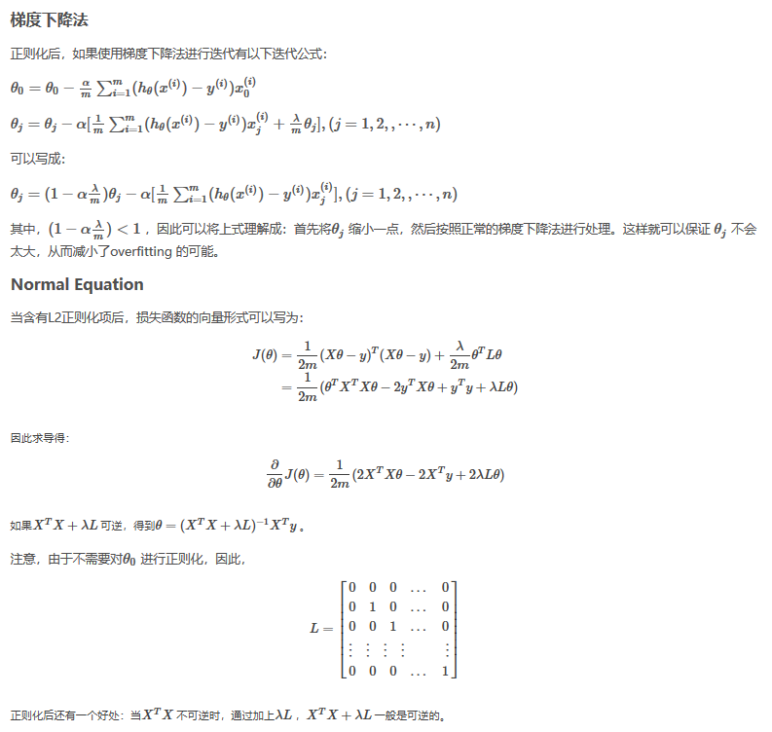

---------------------
作者：骁勇_simppy
来源：CSDN
原文：https://blog.csdn.net/zhao_cq/article/details/80808296
版权声明：本文为博主原创文章，转载请附上博文链接！

正则化（Regularization）
机器学习中几乎都可以看到损失函数后面会添加一个额外项，常用的额外项一般有两种，一般英文称作ℓ1-norm和ℓ2-norm，中文称作L1正则化和L2正则化，或者L1范数和L2范数。

L1正则化和L2正则化可以看做是损失函数的惩罚项。
L1正则化是指权值向量w中各个元素的绝对值之和，通常表示为||w||1
L2正则化是指权值向量w中各个元素的平方和然后再求平方根（可以看到Ridge回归的L2正则化项有平方符号），通常表示为||w||2

一般都会在正则化项之前添加一个系数，Python中用α
表示，一些文章也用λ
表示。这个系数需要用户指定。

那添加L1和L2正则化有什么用？下面是L1正则化和L2正则化的作用，这些表述可以在很多文章中找到。

L1正则化可以产生稀疏权值矩阵，即产生一个稀疏模型，可以用于特征选择(lasso)
L2正则化可以防止模型过拟合（overfitting）；一定程度上，L1也可以防止过拟合(岭回归)。

算法
直接求解w^=(XTX)−1Xy
(即最小二乘法,又称最小平方法)可能会遇到什么问题？
1）只有当矩阵X是满秩的时候，才可以用最小二乘法。也就是多个因变量必须是相互独立的，如果相互之间关联较强，或者样本点比较少的时候，很可能造成X
就不是满秩的，因为X−1（x的负1次方）是不可逆的。
2）计算大型逆矩阵复杂度高，在处理大规模数据的时候，耗时长。

岭回归(Ridge)
第一种，
“是一种专用于共线性数据分析的有偏估计回归方法，实质上是一种改良的最小二乘估计法，通过放弃最小二乘法的无偏性，以损失部分信息、降低精度为代价获得回归系数更为符合实际、更稳定、更可靠的回归方法，对病态数据的拟合要强于最小二乘法。”
从上面这段话我们可以看出，全面理解岭回归需要先弄清楚以下一些关键的问题（概念）：
1）什么是共线性数据？
2）方程组中方程的个数少于特征个数是不是也是类似的情况？
3）病态矩阵是什么？
4）什么是有偏估计和无偏估计？
5）为什么说放弃无偏性就可以使得模型更可靠？
6）怎么样做才能放弃无偏性，提高模型的稳定性？
2）欠定方程组的情况
第二种，
还有一种情况与共线性数据有所不同，也是岭回归适合解决的问题，在这里提一下：当样本点比较少，而特征比较多，特征个数多于样本个数，这时候输入数据的矩阵X
是非满秩的，最直白的话就是方程的个数少于未知数，也就是欠定方程组，理论上应该有无穷多解。这时候最小二乘法同样是失效的。

Lasso回归和岭回归最重要的区别是，岭回归中随着惩罚项增加时，所以项都会减小，但是仍然保持非0的状态，然而Lasso回归中，随着惩罚项的增加时，越来越多的参数会直接变为0，正是这个优势使得lasso回归容易用作特征的选择（对应参数非0项），因此lasso回归可以说能很好的保留那些具有重要意义的特征而去掉那些那些意义不大甚至毫无意义的特征（如果是超多维的稀疏矩阵，这难道不是在垃圾中寻找黄金的“掘金术”吗？），而岭回归永远不会认为一个特征是毫无意义的。
---------------------
作者：jingChenGauss
来源：CSDN
原文：https://blog.csdn.net/lc574260570/article/details/81951739
版权声明：本文为博主原创文章，转载请附上博文链接！

Misc
